給油領収書
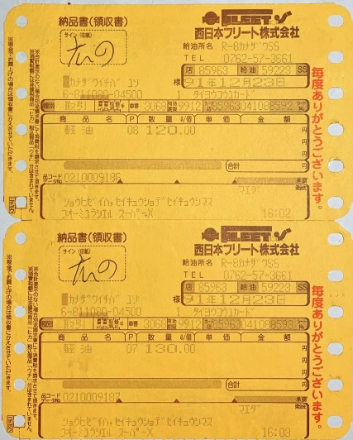
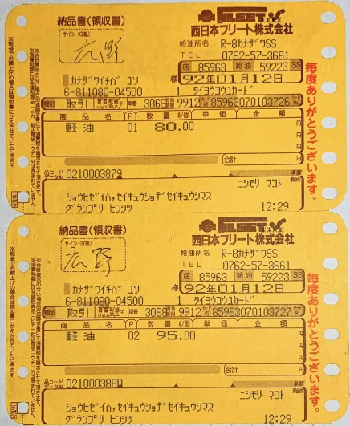
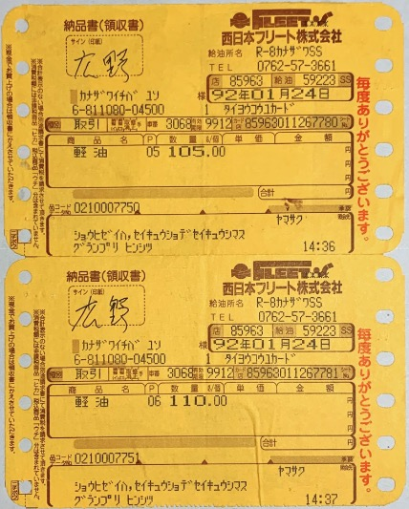
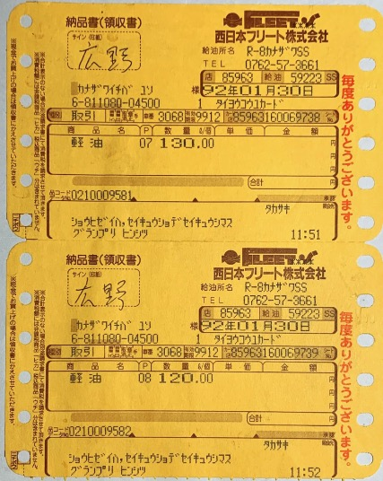
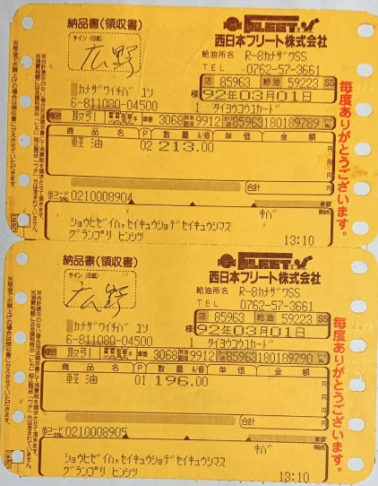
11:10 | 11:24 | 22:16 | 00:24 | 22:18 | 06:15 | 16:59 | 11:55 | 21:40 | 11:02 | 平03年11月10日(日) 11:02 | 08:56 | 00:28 | 00:44 | 22:25 | 01:36 | 10:21 | 23:29 | 13:09 | 13:32 | 17:40 | 16:03 | 13:35 | 23:12 | 12:29 | 00:08 | 00:00 | 14:36 | 11:32 | 12:51 | 11:51 | 16:02 | 00:39 | 17:46 | 13:10
4ゴウセン ママダSS | 不記載 | カルイザワバイパスSS | ナカツガワインター | ５０ゴウセン アシカガキュウ | 4ゴウセン ママダSS | 株式会社萩野石油 黒部SS 八町SS 本社 富山県黒部市萩生6660 | 4ゴウセン ママダSS | ５０ゴウセン アシカガキュウ | 4ゴウセン ママダSS | ５０ゴウセン アシカガキュウ | ５０ゴウ イフセSS | R8-カナザワSS | R8-カナザワSS | R8-カナザワSS | R8-カナザワSS | 13ゴウ ヤマガタクウコウ | ヤハラインター キュウユショ | R8-カナザワSS | R8-カナザワSS | ５０ゴウセン アシカガキュウ | R8-カナザワSS | ５０ゴウセン アシカガキュウ | ５０ゴウセン アシカガキュウ | R8-カナザワSS | R8-カナザワSS | 下の北甲府SS | R8-カナザワSS | R8-カナザワSS | ５０ゴウセン アシカガキュウ | R8-カナザワSS | トスインターSS | 16ゴウセン ノダSS | 大阪コスモ石油 名神大津営業所 | R8-カナザワSS
235 | 185 | 122 | 355 | 123 | 453 | 34 | 290 | 375 | 280 | 367 | 270 | 380 | 450 | 280 | 405 | 258 | 377 | 373 | 415 | 290 | 250 | 248 | 418 | 175 | 353 | 340 | 215 | 244 | 247 | 250 | 234 | 240 | 127.2 | 409
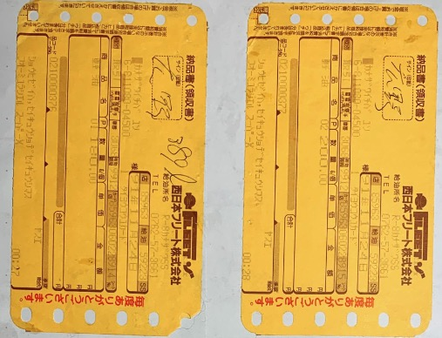
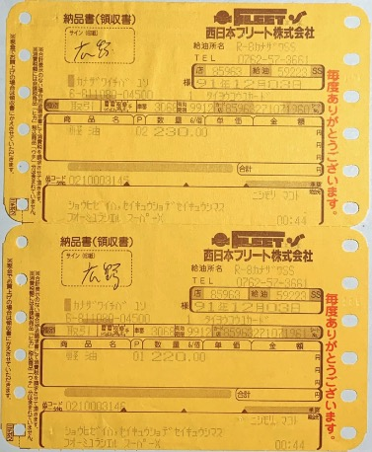
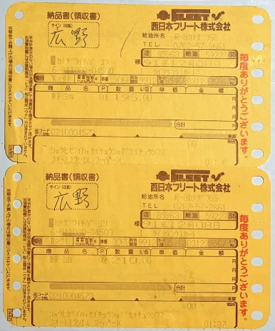
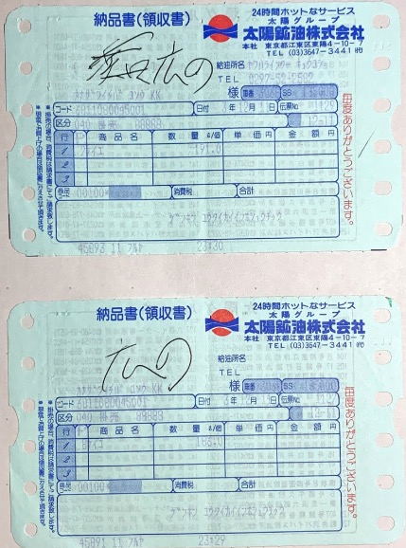
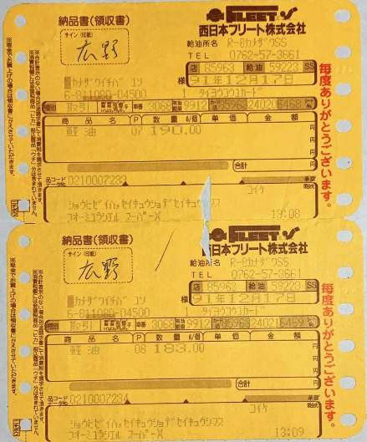
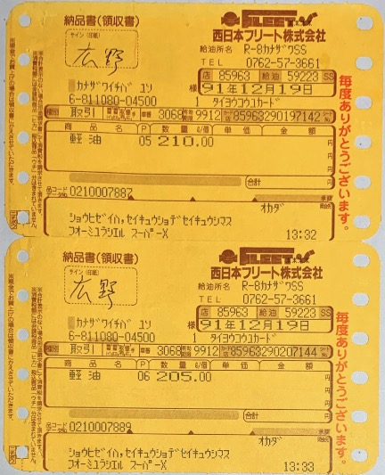
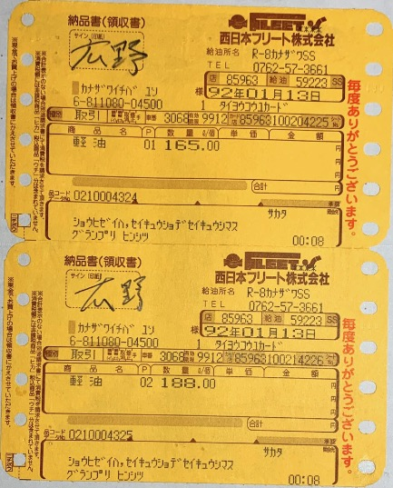
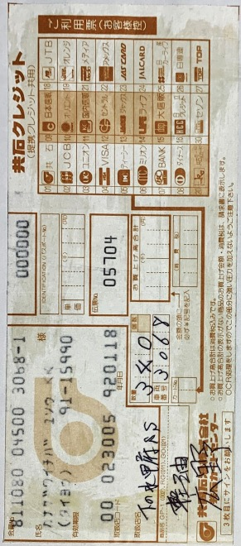
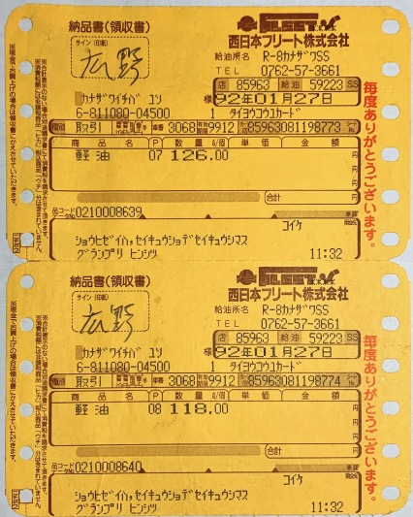
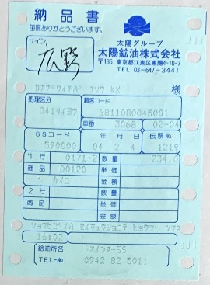
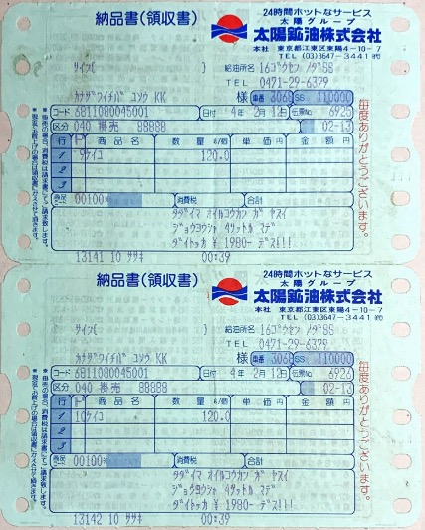
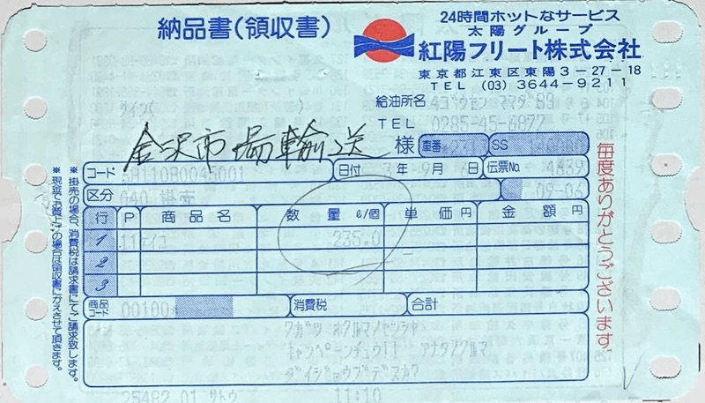 | 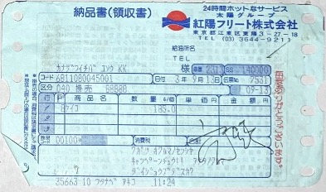 | 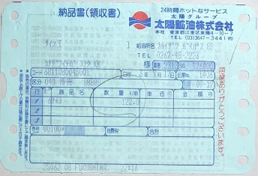 | 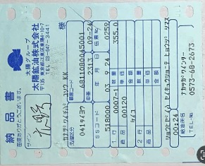 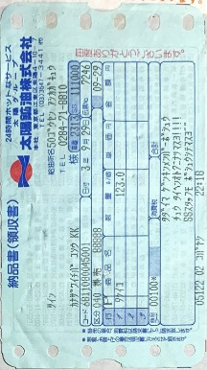 |  | 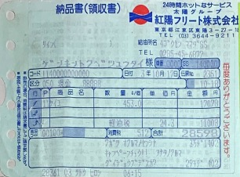 | 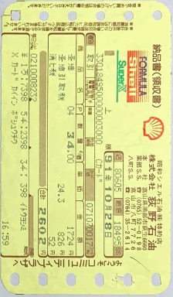 | 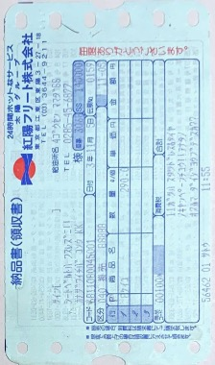 | 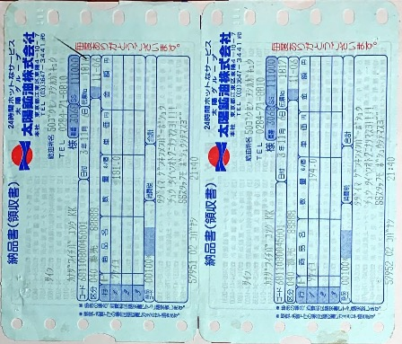 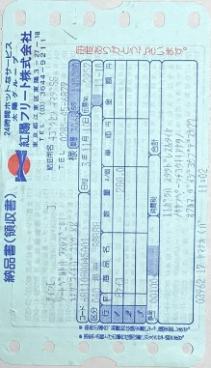 |  | 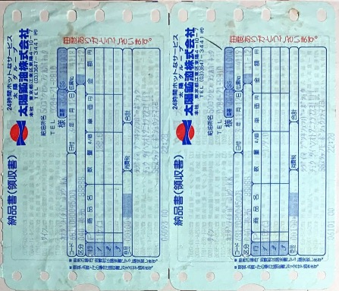 | 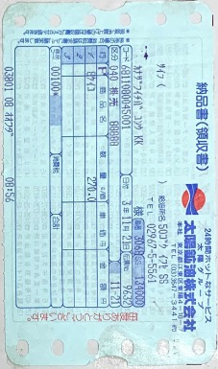 |  |  | 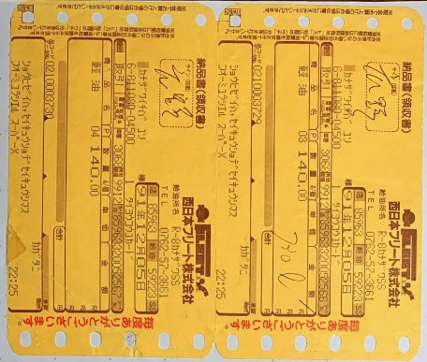 | 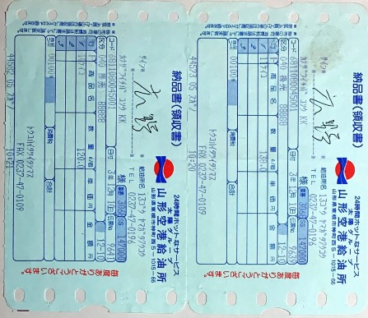 |  |  |  | 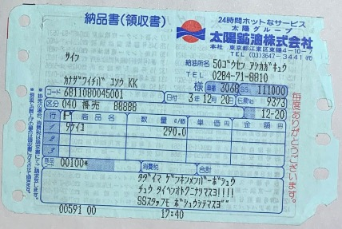 |  | 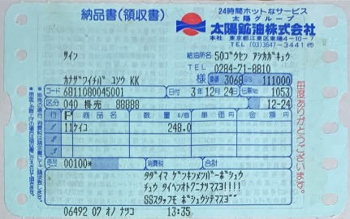 | 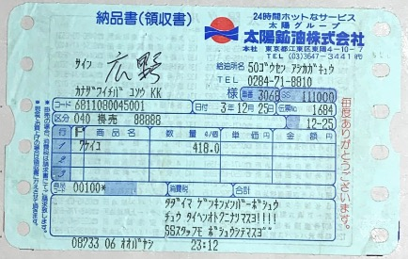 |  |  |  |  |  |  | 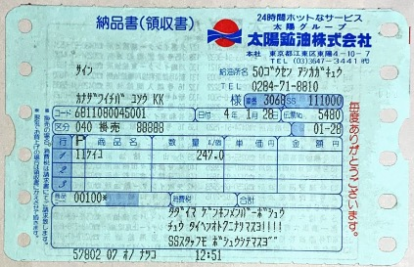 |  |  | 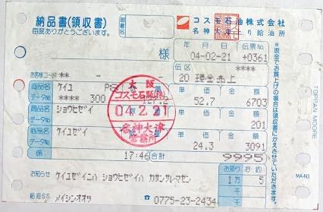

Sheet4
09月05日 新潟西 8950円 | 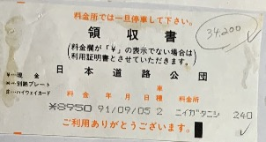
09月06日 白河 2950円 | 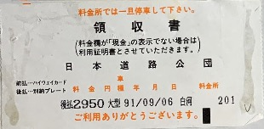
09月06日 佐野藤岡 4250円 | 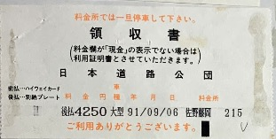
09月06日 小杉 11900円 | 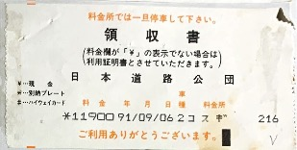
09月07日 丸岡 3700円 | 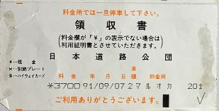
09月07日 金沢西 2450円 | 